关系图
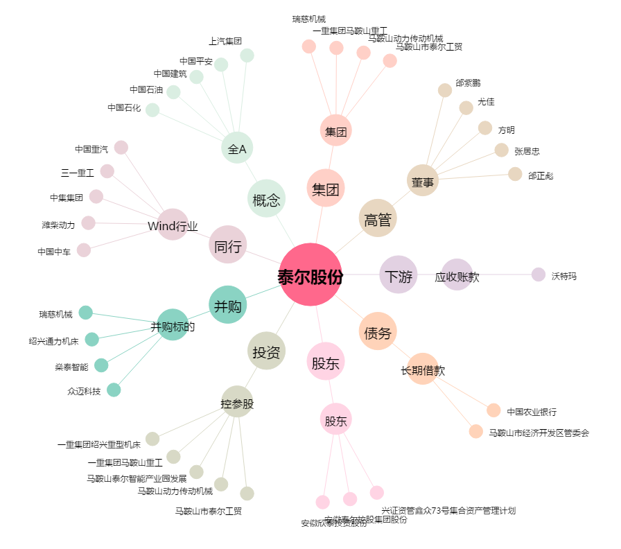
泰尔股份[002347.SZ] - 关系概览图

